信用交易
融资融券市场交易数据统计(2023-02-21)

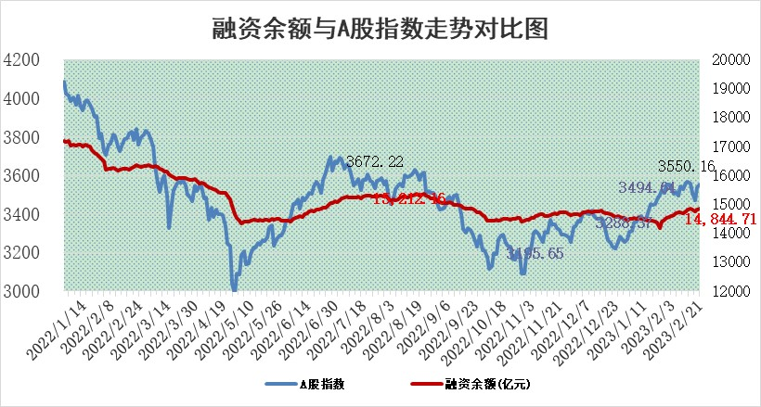
标的证券 | 融资融券余额（亿元） | 融资余额（亿元） | 融券余额（亿元） | 融资买入额（亿元） | 融资融券规模变化（亿元） | 融资余额增幅(‰) | 融券余额增幅(%)
统计数据 | 15,820.90 | 14,844.71 | 976.19 | 723.26 | 22.58 | 1.59 | -0.10

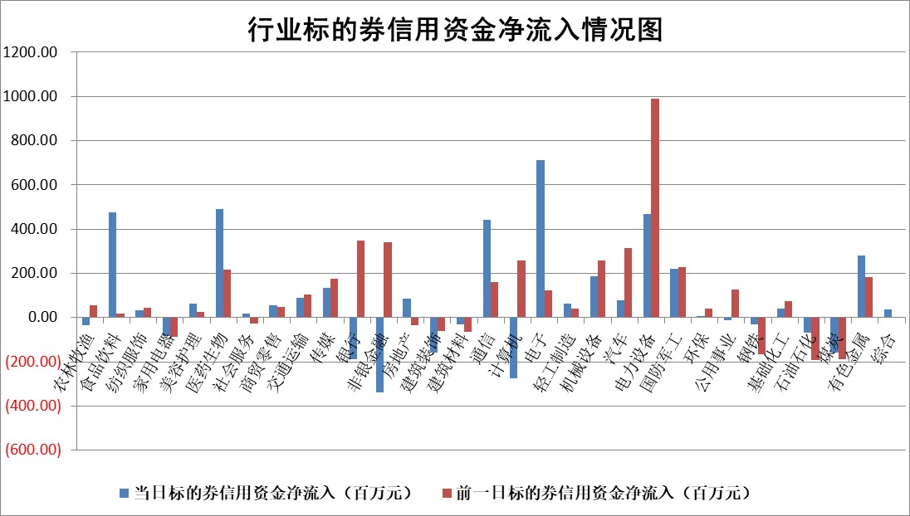

标的基金代码 | 标的基金简称 | 融资余额/市值(%) | 融资余额增幅(%) | 融资买入额/成交金额(%) | （融资余额净增额-融券余额净增额）/市值(‱) | 融券余额降幅(%) | ABS[（融资余额净增额-融券余额净增额）/市值净增额-1](%)
159902 | 华夏中小板ETF | 0.00 | 0.00 | 0.00 | 0.00 | 0.00 | 100.00
159915 | 易方达创业板ETF | 1.49 | -4.92 | 770.25 | -7.81 | -2.19 | 76.63
159919 | 嘉实沪深300ETF | 4.41 | 0.04 | 0.50 | -0.16 | -2.06 | 100.77
159920 | 华夏恒生ETF | 76.29 | -0.02 | 3.21 | -1.71 | 0.19 | 98.78
159922 | 嘉实中证500ETF | 0.65 | -0.51 | 20.57 | -8.49 | -1.33 | 111.78
159925 | 南方沪深300ETF | 0.01 | 0.00 | 0.11 | 0.00 | 0.00 | 100.00
159928 | 消费ETF | 0.71 | 0.23 | 1.26 | 0.20 | 0.19 | 100.36
159934 | 易方达黄金ETF | 450.38 | 0.10 | 63.64 | 43.50 | 0.00 | 962.68
159939 | 全指信息技术ETF | 0.52 | -0.26 | 75.46 | -0.12 | 0.17 | 99.34
159940 | 全指金融地产ETF | 0.13 | -0.70 | 0.00 | -0.09 | 0.00 | 100.18
159995 | 半导体芯片ETF | 1.91 | 2.81 | 341.69 | 5.37 | 1.00 | 114.17
159997 | 天弘中证电子ETF | 1.53 | 0.74 | 2.98 | 1.13 | 0.00 | 100.00
159998 | 天弘中证计算机主题ETF | 0.26 | -26.08 | 0.03 | -9.16 | 0.00 | 78.67
510050 | 华夏上证50ETF | 9.29 | 0.35 | 164.36 | 2.52 | -3.27 | 99.42
510180 | 华安上证180ETF | 0.45 | 0.99 | 2.43 | 0.38 | -4.95 | 99.17
510880 | 华泰柏瑞红利ETF | 0.26 | -2.60 | 2.93 | 0.15 | 75.48 | 101.50
510900 | 易方达恒生H股ETF | 106.83 | 0.12 | 6.91 | 12.38 | 0.00 | 107.79
511010 | 5年期国债ETF | 0.00 | 0.00 | 0.00 | 0.00 | 0.00 | 100.00
511380 | 可转债及可交换债券ETF | 11.55 | -6.30 | 7.74 | -77.61 | 0.00 | 85047.66
512000 | 全指证券ETF | 5.88 | 0.04 | 25.95 | -0.89 | -2.81 | 97.45
512010 | 沪深300医药卫生ETF | 3.77 | 1.72 | 46.04 | 7.47 | 5.49 | 79.49
512070 | 沪深300非银ETF | 1.26 | -3.24 | 13.44 | -4.33 | -0.69 | 103.09
512400 | 南方中证申万有色金属ETF | 1.18 | -83.45 | 1.06 | -600.24 | -15.84 | 293.86
512580 | 广发中证环保产业ETF | 0.82 | 1.39 | 0.18 | 0.79 | -0.64 | 98.86
512660 | 国泰中证军工ETF | 2.89 | 0.12 | 13.94 | 1.67 | 2.58 | 133.49
512800 | 华宝中证银行ETF | 16.55 | -0.33 | 1.64 | -7.18 | -7.72 | 171.98
512980 | 广发中证传媒ETF | 1.07 | 2.13 | 185.45 | 2.31 | 1.42 | 101.13
515030 | 华夏中证新能源汽车ETF | 1.96 | -1.45 | 26.15 | -2.97 | -0.29 | 114.28
515050 | 华夏中证5G通信主题ETF | 1.40 | 0.56 | 27.19 | 0.36 | -4.40 | 98.33
515070 | 华夏中证人工智能ETF | 1.35 | -1.95 | 2.37 | -2.69 | 0.00 | 92.69
标的股票比较指标 |  | 融资余额/流通A股市值(%) | 融资余额增幅(%) | 融资买入额/成交金额(%) | （融资余额净增额-融券余额净增额）/流通A股市值(‱) | 融券余额降幅(%) | ABS[（融资余额净增额-融券余额净增额）/流通A股市值净增额-1](%)
前十名标的个股 |  | 仁东控股 | 湘油泵 | 景兴纸业 | 英力股份 | 宁波建工 | 新瀚新材
 |  | 海兰信 | 联合光电 | 爱博医疗 | 奥比中光 | 徐家汇 | 毕得医药
 |  | 永信至诚 | 经纬恒润 | 悦达投资 | 易点天下 | 瑞晟智能 | 中一科技
 |  | 全柴动力 | 中炬高新 | 荣盛发展 | 荣信文化 | 百胜智能 | 天力锂能
 |  | 莱茵生物 | 福昕软件 | 润阳科技 | 航宇科技 | 国际医学 | 赛特新材
 |  | 数码视讯 | 锦州港 | 晋控电力 | 双良节能 | 双良节能 | 格灵深瞳
 |  | 亚通股份 | 奥比中光 | 奥泰生物 | 联合光电 | 风神股份 | 派能科技
 |  | 先惠技术 | 皖仪科技 | 中国银行 | 福昕软件 | 昀冢科技 | 恒烁股份
 |  | 中体产业 | 新余国科 | 德科立 | 新朋股份 | 汇金科技 | 国缆检测
 |  | 电气风电 | 英力股份 | 久日新材 | 兆龙互连 | 皖新传媒 | 聚赛龙
后十名标的个股 |  | 泽达易盛 | 金冠电气 | 军信股份 | 云从科技 | 亚泰集团 | 华润微
 |  | 中航机电 | 维峰电子 | 泽达易盛 | 泰恩康 | 湘油泵 | 雅艺科技
 |  | 欧派家居 | 苏博特 | 中航机电 | 国缆检测 | 宁波精达 | 哈铁科技
 |  | 岱美股份 | 华林证券 | 瑞丰新材 | 浩瀚深度 | 伊之密 | 视觉中国
 |  | 鸿路钢构 | 智度股份 | 蓝光发展 | 金冠电气 | 中核科技 | 共同药业
 |  | 中信特钢 | 泰恩康 | 仁东控股 | 科大国创 | 阿尔特 | 丰元股份
 |  | 中国人寿 | 粤万年青 | 泛海控股 | 宇环数控 | 屹通新材 | 骄成超声 | ;
 |  | 三棵树 | 国缆检测 | 豆神教育 | 视觉中国 | 赛科希德 | 赛腾股份
 |  | 晨光股份 | 巨一科技 | 华西能源 | 拓维信息 | 复旦复华 | 首药控股
 |  | 苏泊尔 | 华康医疗 | 紫鑫药业 | 粤万年青 | 东港股份 | 兆龙互连
说明：1.以上普通交易数据和信用交易数据皆以交易日收盘后数据为基准；2.上述标的证券总数据只计算标的证券市场总数据，不包括从标的证券中调出去标的证券数据，所以与交易所公布的总值略有不同； 3.上述行业采用申万一级行业分类；4.以上标的基金和标的个股中比较的6个指标值中：前5个（从左至右）为正向指标，值越大排名越靠前；第6个为逆向指标，值越小，排名越靠前；5.第6个指标中ABS[]表示求绝对值，其主要用于考量信用资金相对净流入对股价相对净变化的贡献程度；6.数据来源：wind，交易所。

 | 证券代码 | 新增融资余额 | 融资买入额 | 融资买入增幅前10
远大智能 | 002689 | 28175353 | 42268582 | 199%
亚太股份 | 002284 | 21555247 | 34242865 | 82%
赛诺医疗 | 688108 | 72122899 | 101076547 | 78%
湖南发展 | 000722 | 66023557 | 137112987 | 75%
柘中股份 | 002346 | 14584119 | 36845980 | 58%
国城矿业 | 000688 | 24683149 | 48240585 | 54%
兆新股份 | 002256 | 1985058 | 4066269 | 52%
凯美特气 | 002549 | 33806472 | 61340055 | 52%
华昌达 | 300278 | 13474542 | 19303225 | 48%
新华联 | 000620 | 27311937 | 39201759 | 43%

 | 证券代码 | 新增融资余额 | 融资买入额 | 融资买入增幅前10
兔宝宝 | 002043 | 73310337 | 89923983 | 334%
捷昌驱动 | 603583 | 26026415 | 31686727 | 262%
湘财股份 | 600095 | 94196837 | 132280449 | 252%
中谷物流 | 603565 | 49103883 | 60098371 | 234%
中青宝 | 300052 | 24215352 | 31377809 | 98%
顾家家居 | 603816 | 138518545 | 188424210 | 78%
喜临门 | 603008 | 31503289 | 48351944 | 77%
财信发展 | 000838 | 10831830 | 17666790 | 74%
苏州银行 | 002966 | 10578096 | 19143736 | 72%
金诚信 | 603979 | 23858538 | 36098133 | 60%

